상품제안서
사이클론 미니 무선 데스크팬 선풍기 | 상품코드: F31037

 |  |  |  |  |  |  | 02-412-0044 | www.easy1.co.kr
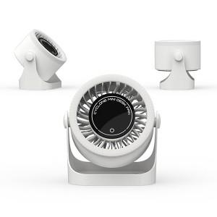

【상세/제작정보】 | ＊선물포장불가 인쇄사이즈 : 앞면 60*10mm / 뒷면 60ㅡ*15mm / 윗면 40*30mm

【인쇄/포장옵션】 | 레이저 / 포장지포장

【공급단가】 | 수량 | 100~ | 300~ | 500~ | 1,000~ | 3,000~
*VAT별도 | 단가 | 17,400원 | 17,110원 | 16,670원 | 16,380원 | 15,950원

【상품 URL】 | https://dev.easy1.co.kr:443/src/goods_detail.php?gdno=31037

